APP版本
截止至2018年1月15日
IOS

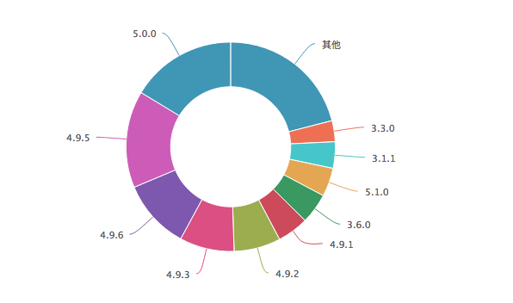
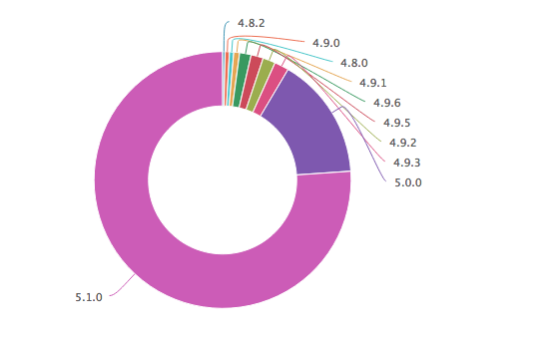
 |  |  |  |  |  |  | 累计用户
 |  |  |  |  |  |  | 版本 | 占比
 |  |  |  |  |  |  | 5.0.0 | 16.40%
 |  |  |  |  |  |  | 4.9.5 | 15%
 |  |  |  |  | 活跃用户 |  | 4.9.6 | 10.80%
 |  |  |  |  | 版本 | 占比 | 4.9.3 | 8.50%
 |  |  |  |  | 5.1.0 | 80.80% | 4.9.2 | 7.20%
 |  |  |  |  | 5.0.0 | 10.20% | 4.9.1 | 4.80%
 |  |  |  |  | 4.9.2 | 2.10% | 3.6.0 | 4.70%
 |  |  |  |  | 4.9.3 | 1.80% | 5.1.0 | 4.50%
 |  |  |  |  | 4.9.5 | 1.40% | 3.1.1 | 4.10%
 |  |  |  |  | 4.9.6 | 1.40% | 3.3.0 | 3.30%
 |  |  |  |  | 4.9.1 | 0.60% | 4.2.0 | 2.20%
 |  |  |  |  | 4.9.0 | 0.50% | 3.2.1 | 2.10%
 |  |  |  |  | 4.8.2 | 0.40% | 3.0.1 | 1.80%
 |  |  |  |  | 4.8.1 | 0.30% | 4.8.1 | 1.70%
 |  |  |  |  | 4.7.0 | 0.10% | 3.1.0 | 1.50%
 |  |  |  |  |  |  | 4.7.0 | 1.40%
 |  |  |  |  |  |  | 4.8.2 | 1.10%
 |  |  |  |  |  |  | 3.4.0 | 1%
 |  |  |  |  |  |  | 4.4.0 | 1%

Android

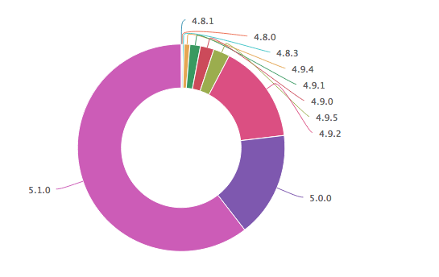
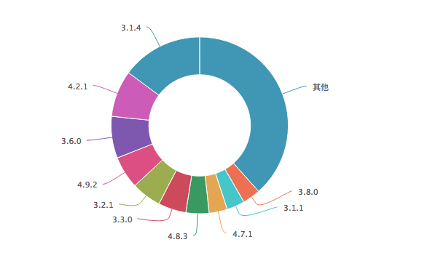

 |  |  |  |  |  |  | 累计用户
 |  |  |  |  |  |  | 版本 | 累积占比
 |  |  |  |  | 活跃用户 |  | 3.1.4 | 14.90%
 |  |  |  |  | 版本 | 活跃用户占比 | 4.2.1 | 8.50%
 |  |  |  |  | 5.1.0 | 64.10% | 3.6.0 | 7.60%
 |  |  |  |  | 4.9.2 | 15.20% | 4.9.2 | 5.90%
 |  |  |  |  | 5.0.0 | 13.70% | 3.2.1 | 5.50%
 |  |  |  |  | 4.9.5 | 2.50% | 3.3.0 | 5.10%
 |  |  |  |  | 4.9.0 | 1.80% | 4.8.3 | 4.20%
 |  |  |  |  | 4.9.1 | 1.40% | 4.7.1 | 3.30%
 |  |  |  |  | 4.9.4 | 0.70% | 3.1.1 | 3.30%
 |  |  |  |  | 4.8.3 | 0.30% | 3.8.0 | 3.30%
 |  |  |  |  | 4.8.1 | 0.10% | 4.9.0 | 2.90%
 |  |  |  |  |  |  | 4.9.5 | 2.70%
 |  |  |  |  |  |  | 5.0.0 | 2.60%
 |  |  |  |  |  |  | 3.5.0 | 2.40%
 |  |  |  |  |  |  | 3.7.0 | 2.30%
 |  |  |  |  |  |  | 4.9.1 | 2.10%
 |  |  |  |  |  |  | 1.1.2 | 2%
 |  |  |  |  |  |  | 3.4.0 | 1.90%
 |  |  |  |  |  |  | 4.8.1 | 1.80%

 | IOS版本记录 |  | Android版本记录
 | 版本 | 发布日期 | 版本 | 发布日期
 | 4.1.0 | 2017-01-10 | 4.1.0 | 2017-01-11
 | 4.2.0 | 2017-01-23 | 4.1.1 | 2017-01-12
 | 4.3.0 | 2017-03-03 | 4.2.0 | 2017-01-20
 | 4.4.0 | 2017-03-20 | 4.2.1 | 2017-01-20
 | 4.5.0 | 2017-04-07 | 4.3.0 | 2017-03-30
 | 4.6.0 | 2017-04-13 | 4.4.0 | 2017-03-17
 | 4.7.0 | 2017-05-02 | 4.5.0 | 2017-04-07
 | 4.8.0 | 2017-06-08 | 4.6.0 | 2017-04-11
 | 4.8.1 | 2017-06-12 | 4.7.0 | 2017-04-27
 | 4.8.2 | 2017-06-29 | 4.8.0 | 2017-06-08
 | 4.9.0 | 2017-07-25 | 4.8.1 | 2017-06-12
 | 4.9.1 | 2017-08-17 | 4.8.3 | 2017-06-27
 | 4.9.2 | 2017-09-12 | 4.9.0 | 2017-07-25
 | 4.9.3 | 2017-10-16 | 4.9.1 | 2017-08-17
 | 4.9.5 | 2017-11-16 | 4.9.2 | 2017-09-12
 | 5.0.0 | 2017-12-06 | 4.9.3 | 2017-10-16
 | 5.1.0 | 2018-01-05 | 4.9.5 | 2017-11-15
 |  |  | 5.0.0 | 2017-12-25
 |  |  | 5.1.0 | 2018-01-08

